gaus-jordan 2x2
 | Gauss Jordan
 | x | y | b
F1 | 2 | 1 | 0
F2 | 6 | 5 | -2

PASO 1 | Iter 1 |  |  |  | -5R1 + R2
 | x | y
F1 | -4 | 0 | -2 | -5R1 | -10 | -5 | 0
F2 | 6 | 5 | -2 | R2 | 6 | 5 | -2
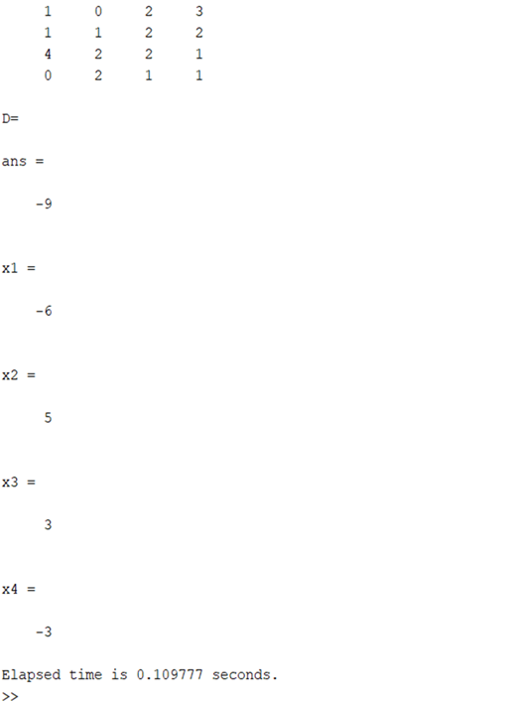
F3 |  |  |  |  | -4 | 0 | -2

 | Iter 2 |  |  |  | -3R1 + R2
 | x | y
F1 | -4 | 0 | -2 | -3R1 | -6 | -3 | 0
F2 | 0 | 2 | -2 | R2 | 6 | 5 | -2
 |  |  |  |  | 0 | 2 | -2

PASO 2 | DIVIDIMOS

F1 | 1 | 0 | 0.5 | R1/-4 | 1 | 0 | 0.5 | x
F2 | 0 | 1 | -1 | R2/2 | 0 | 1 | -1 | y

